상품제안서
밀리어스 피크닉매트 방수 휴대용 돗자리 | 상품코드: F28808

 |  |  |  |  |  |  | 02-412-0044 | www.easy1.co.kr
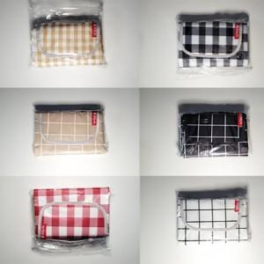

【상세/제작정보】 | 기본수량 미만 인쇄시 비용 추가. 스티커 제작및 부착 비용 별도 문의. 100x145사이즈 외 별도 문의.

【인쇄/포장옵션】 | 실크 / 포장불가능

【공급단가】 | 수량 | 50~ | 100~ | 500~ | 1,000~ | 2,000~
*VAT별도 | 단가 | 4,920원 | 4,830원 | 4,710원 | 4,630원 | 4,510원

【상품 URL】 | https://easy1.co.kr:443/src/goods_detail.php?gdno=28808

